Munka1
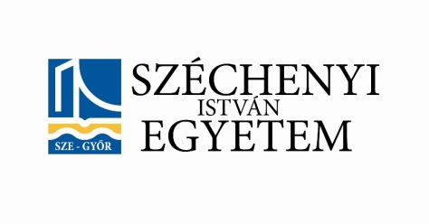 |  |  | MEFOB KÉZILABDA DÖNTŐ GYŐR 2015
INTÉZMÉNY NEVE: |  |  |  | NEPTUN/ETR KÓD | DIÁKIG. SZÁM | STÁTUSZ (HALLGATÓ / CSAPATVEZETŐ/ SÖFŐR) | ALÁÍRÁS | VACSORA | REGGELI - EBÉD - VACSORA | REGGELI - EBÉD | SZÁLLÁS

EDZŐ |  | Neve:
 |  | tel: + 36
SSZ. | NÉV |  | SZÜL. DÁTUM |  |  |  |  | 05.17. | 05.18. | 05.19. | 05.17. | 05.18.

1
2
3
4
5
6
7
8
9
10
11
12
13
14
15
16
17
18 |  |  |  |  |  |  |  | 0 | 0 | 0 | 0 | 0

